Спецификация
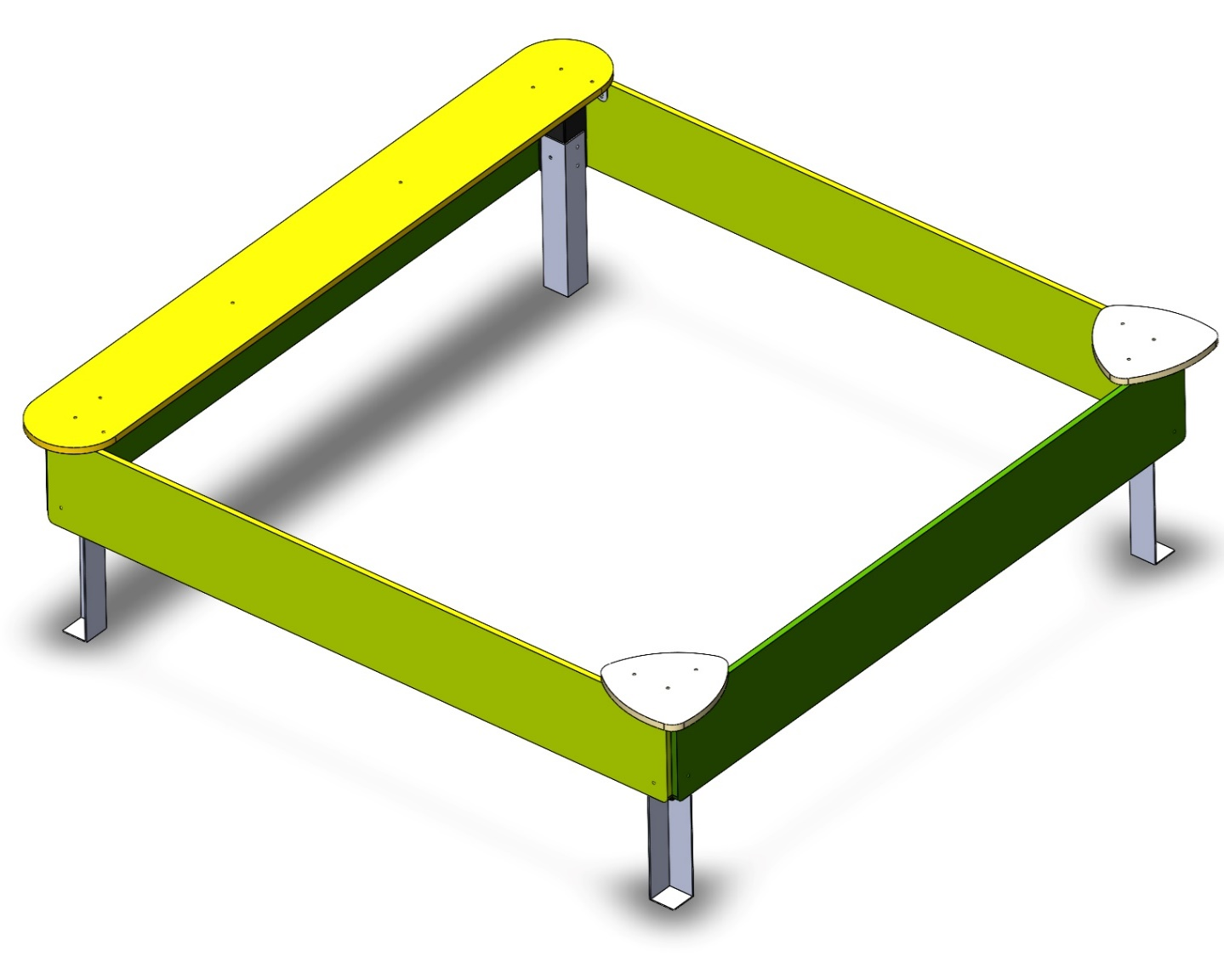
№ п/п | Артикул | Наименование | Кол-во | Изображение | цвет | Длина, м | Ширина, м | Высота, м | Объем, м3 | Объем всего | Вес, кг | Метизы крепления на 1 комплектующую | Болт мебельный М6х35 |  | Болт мебельный М6х50 |  | Болт мебельный М6х60 |  | Болт мебельный М6х70 |  | Шуруп Глухарь 8х50 |  | Шуруп Глухарь 8х80 |  | Шайба оц D8 |  | Гайка 6-гр оц М6 |  | Гайка 6-гр оц М8 |  | Саморез 4,5х55 |  | Саморез 3,5х35
СТОЛБЫ
1 | 0038ДБ | Брус 100х100х300 | 4 |  |  | 0.3 | 0.1 | 0.1 | 0.003 | 0.012 | 1.300
2 | 0013МП | Закладная для столба | 4 |  | 7015 | 0.075 | 0.075 | 0.26 | 0.001 | 0.006 | 3.600 | Шуруп (глухарь) 8х50 - 3 шт. Шайба м8 увел. - 3шт. |  | 0 |  | 0 |  | 0 |  | 0 | 3 | 12 |  | 0 | 3 | 12 |  | 0 |  | 0 |  | 0 |  | 0
ПАНЕЛИ |  |  |  |  |  |  |  |  |  | 0.000 | 0.000 |  |  | 0 |  | 0 |  | 0 |  | 0 |  | 0 |  | 0 |  | 0 |  | 0 |  | 0 |  | 0 |  | 0
3 | 002168_П | Панель песочницы ПСР-1.52 (2300х300) | 2 |  | 6039 | 2.3 | 0.3 | 0.021 | 0.014 | 0.029 | 13.9104 | Шуруп (глухарь) 8х80 - 4 шт. Шайба м8 увел. - 4 шт. |  | 0 |  | 0 |  | 0 |  | 0 |  | 0 | 4 | 8 | 4 | 8 |  | 0 |  | 0 |  | 0 |  | 0
4 | 002169_П | Панель песочницы ПСР-1.52 (2300х300) | 2 |  | 6010 | 2.3 | 0.3 | 0.021 | 0.014 | 0.029 | 13.9104 | Шуруп (глухарь) 8х80 - 4 шт. Шайба м8 увел. - 4 шт. |  | 0 |  | 0 |  | 0 |  | 0 |  | 0 | 4 | 8 | 4 | 8 |  | 0 |  | 0 |  | 0 |  | 0
5 | 002170_П | Стол песочницы ПСР-1.52 (2500х300) | 1 |  | 1023 | 2.5 | 0.3 | 0.021 | 0.016 | 0.016 | 14.7168 | Шуруп (глухарь) 8х80 - 2 шт. Шайба м8 увел. - 2 шт. |  | 0 |  | 0 |  | 0 |  | 0 |  | 0 | 2 | 2 | 2 | 2 |  | 0 |  | 0 |  | 0 |  | 0
6 | 002171_П | Стол песочницы ПСР-1.52 треугольник (370х370) | 2 |  | 1023 | 0.37 | 0.37 | 0.021 | 0.003 | 0.006 | 1.93536 | Шуруп (глухарь) 8х80 - 1 шт. Шайба м8 увел. - 1 шт. |  | 0 |  | 0 |  | 0 |  | 0 |  | 0 | 1 | 2 | 1 | 2 |  | 0 |  | 0 |  | 0 |  | 0
7 | 0003МП | Уголок крепежный 62х62 90гр. | 10 |  | 7015 | 0.062 | 0.062 | 0.04 | 0.000 | 0.002 | 0 | Болт мебельный М6х35 - 2 шт. Шайба м8 увел. - 2 шт. Гайка м6 - 2 шт | 2 | 20 |  | 0 |  | 0 |  | 0 |  | 0 |  | 0 | 2 | 20 | 2 | 20 |  | 0 |  | 0 |  | 0
ПЛАСТИК |  |  |  |  |  |  |  |  |  | 0.000 | 0.000 |  |  | 0 |  | 0 |  | 0 |  | 0 |  | 0 |  | 0 |  | 0 |  | 0 |  | 0 |  | 0 |  | 0
8 |  | Колпачок пластиковый составной М6-27 | 20 |  | Цвет, RAL черный | 0.027 | 0.027 | 0.016 | 0.000 | 0.000 | 0.000 |  |  | 0 |  | 0 |  | 0 |  | 0 |  | 0 |  | 0 |  | 0 |  | 0 |  | 0 |  | 0 |  | 0
9 |  | Колпачок пластиковый составной М8-32,5 | 32 |  | Цвет, RAL черный | 0.036 | 0.036 | 0.023 | 0.000029808 | 0.001 | 0.000 |  |  | 0 |  | 0 |  | 0 |  | 0 |  | 0 |  | 0 |  | 0 |  | 0 |  | 0 |  | 0 |  | 0
 |  |  |  |  |  |  |  |  |  |  |  |  |  | 20 |  | 0 |  | 0 |  | 0 |  | 12 |  | 20 |  | 52 |  | 20 |  | 0 |  | 0 |  | 0
 |  | Болт М6х35 мебельный с полукр.гол. и усом | 20
 |  | Глухарь М8х60 | 12
 |  | Глухарь М8х80 | 20
 |  | Шайба М8 плоская | 52
 |  | Гайка М6 шестигранная | 20
 |  | Шайба М6 плоская | 20

